Formulier 4
Bijlage 4a Inschrijfformulier producten

Behorende bij de inkoop Wmo Beschermd Wonen - Beschermd Thuis |  |  |  |  | 

Instructie: Vul onderstaand de groene kolom "Aanbod Inschrijving" in voor uw organisatie. Deze kolom is leidend voor de producten die u wilt contracteren. Daarnaast vragen wij u in de aanvullende kolommen aan te geven in welke vorm en in welk geografisch gebied u Beschermd Thuis kunt aanbieden.

Producten Wmo 2025

Code | Product | Eenheid | Tarief prijspeil 2024 excl. Indexatie 2025 | Geclusterde en/of zelfstandige vorm? Kruis aan wat van toepassing is. |  | In welke geografische gebieden levert u Beschermd Thuis in zelfstandige vorm? Kruis aan wat van toepassing is.

BESCHERMD THUIS |  |  |  | Geclusterd | Zelfstandig | Gebied 1 | Gebied 2 | Gebied 3
10A50 | Beschermd Thuis Licht | etmaal | € 76.74
10A51 | Beschermd Thuis Zwaar | etmaal | € 128.44
De inschrijver die zich inschrijft op Beschermd Thuis Zwaar dient zich ook in te schrijven op het product Beschermd Thuis Licht en vice versa. |  |  |  |  |  | Gebied 1: Gemeente Ede Gebied 2: Gemeenten Barneveld en Scherpenzeel Gebied 3: Gemeenten Renswoude, Rhenen en Veenendaal
BESCHERMD WONEN
15A50 | Beschermd Wonen Middel | etmaal | € 191.72
15A54 | Beschermd Wonen Zwaar | etmaal | € 227.13
15A58 | Beschermd Wonen Intensief | etmaal | € 246.47
De inschrijver die zich inschrijft op Beschermd Wonen Zwaar dient zich ook in te schrijven op het product Beschermd Wonen Middel en vice versa. De inschrijver die zich inschrijft op Beschermd Wonen Intensief dient zich ook in te schrijven op Beschermd Wonen Middel en Zwaar.
AANBOD INSCHRIJVING |  |  | Optie:
Er zijn verplichte combinaties van producten. Er zijn 5 opties van inschrijving. Onder welke optie wenst u zich in te schrijven? Optie 1, 2, 3, 4 of 5?
 |  |  |  | 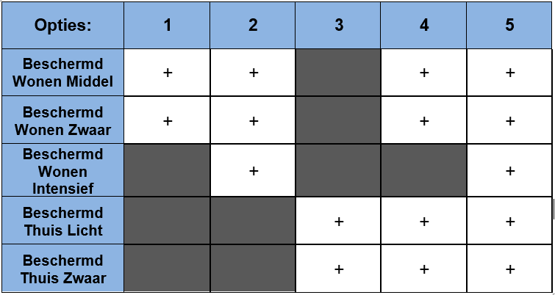
Organisatie:
Naam ondertekenaar:
Functie:
Handtekening:

